Com Fotos

MINISTÉRIO DA AGRICULTURA
 |  | Ministro
 |  | (65) 99995-8196 / (61) 99912-2948

 | Ministro | Assessora Direta
 | Carlos Fávaro | Naiane (61) 99881-4433 | nyanne@senado.leg.br
 | PSD/PR

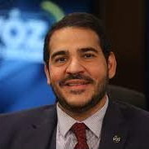
ADVOCACIA GERAL DA UNIÃO - AGU
 |  | Ministro | jorgemessias2502@gmail.com
 |  | (61) 98126-6000

 | Ministro | Chefe de Gabinete: Leila de Moraes | leilademoares@gmail.com
 | Jorge Messias | (61) 98111-6256
 | PE | Assessoras
 |  | Adriana (61) 99142-9620
 |  | Clarice (11) 95588-2606

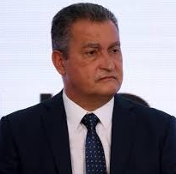
CASA CIVIL
 |  | Ministro
 |  | (71) 99961-6413

 | Ministro | Secretária
 | Rui Costa | Talita Nobre (71) 98200-6035 | talita.pessoa@presiencia.gov.br
 | PT/BA |  | agendaruicosta@gmail.com

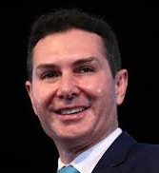
MINISTÉRIO DAS CIDADES
 |  | Ministro | jaderbfilho@me.com
 |  | (91) 98415-2622

 | Ministro | Assessor
 | Jader Filho | Alexandre (61) 99648-0569
 | MDB/PA

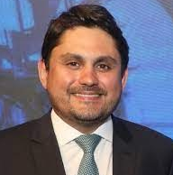
MINISTÉRIO DAS COMUNICAÇÕES
 |  | Ministro | dep.juscelinofilho@camara.leg.br
 |  | (61) 99906-2510

 | Ministro | Assessora
 | Juscelino Filho | Camila (61) 98412-0770
 | UNIÃO/MA

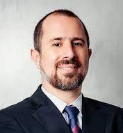
CONTROLADORIA GERAL DA UNIÃO - CGU
 |  | Ministro | viniciusmca@usp.br
 |  | (11) 98800-2287

 | Ministro | Assessora Direta
 | Vinícius Marques | Vania Vieira (61) 99942-2405 | vieira.vania@gmail.com
 | de Carvalho
 | SP


MINISTÉRIO DA CIÊNCIA E TECNOLOGIA
 |  | Ministra | lucianasantos.vicepe@gmail.com

 | Ministra | Assessores
 | Luciana Santos | Rubens (11) 99311-2084
 | PCdoB/PE | Francine (61) 99208-2622


MINISTÉRIO DA CULTURA
 |  | Ministra
 |  | (71) 99932-5584

 | Ministra | Assessor | jaqueline@margarethmenezes.com.br
 | Margareth Menezes | Márcio Tavares (61) 99940-2727 | franguerra01@gmail.com
 | BA

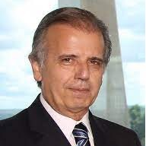
MINISTÉRIO DA DEFESA
 |  | Ministro | jmuciomonteiro@gmail.com

 | Ministro
 | José Múcio
 | Monteiro | Assessor | marcelomp@tcu.gov.br
 | PE | Marcelo Pimentel (61) 99281-7545 | marcelomp41@gmail.com

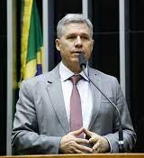
MINISTÉRIO DO DESENVOLVIMENTO AGRÁRIO
 |  | Ministro | dep.pauloteixeira@camara.leg.br
 |  | (11) 99164-4055 "Zap"

 | Ministro
 | Paulo Teixeira
 | PT/SP

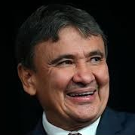
MINISTÉRIO DO DESENVOLVIMENTO SOCIAL
 |  | Ministro

 | Ministro | Assessores
 | Wellington Dias | Alexandra (61) 98127-7866 | wellingtondias.assessoria@gmail.com
 | PT/PI | Ranniêr (61) 98251-6361

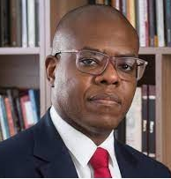
MINISTÉRIO DOS DIREITOS HUMANOS
 |  | Ministro
 |  | (11) 99776-2697

 | Ministro | Assessores
 | Sílvio Almeida | Rita Cristina (21) 97911-5115
 | SP | Fernanda (11) 99445-4433 | fernanda@silvioalmeida.com.br

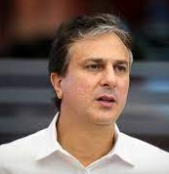
MINISTÉRIO DA EDUCAÇÃO
 |  | Ministro | camilosantana@gmail.com
 |  | (85) 99243-8582

 | Ministro | Assessora Direta
 | Camilo Santana | Janaína Farias (85) 98439-2919 | janainafarias11@gmail.com
 | PT/CE

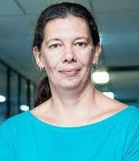
MINISTÉRIO DOS ESPORTES
 |  | Ministra | abm@esporteeduccao.org.br
 |  | (11) 99194-9252

 | Ministra
 | Ana Moser
 | SC

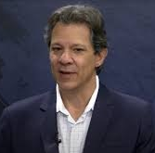
MINISTÉRIO DA FAZENDA
 |  | Ministro | fhaddadf@gmail.com
 |  | (11) 99904-3488

 | Ministro | Assessores
 | Fernando Haddad | Laio Morais (11) 98325-0991
 | PT/SP | Max (61) 98156-3408

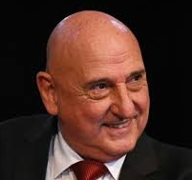
GABINETE DE SEGURANÇA INSTITUCIONAL - GSI
 |  | Ministro | gdiasmarco@gmail.com
 |  | (61) 99113-0250

 | Ministro | Assessoria
 | Marco Edson | Garcia (61) 99286-0813 / 99594-0950
 | Gonçalves Dias
 | SP

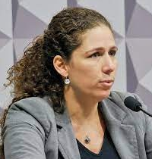
MINISTÉRIO DA GESTÃO E DA INOVAÇÃO EM SERVIÇO PÚBLICO
 |  | Ministra | esther.dweck@gmail.com
 |  | (21) 99142-3520

 | Ministra | Assessor
 | Esther Dweck | Danilo Marasca (21) 98311-1447
 | RJ

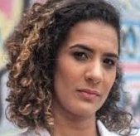
MINISTÉRIO DA IGUALDADE RACIAL
 |  | Ministra | annyfs03@gmail.com
 |  | (21) 98098-8880

 | Ministra | Assessora
 | Anielle Franco | Marcelle (21) 98287-9796
 | PT/RJ


MINISTÉRIO DA INDÚSTRIA E COMÉRCIO
 |  | Ministro

 | Ministro | Assessor
 | Geraldo Alckmin | Fábio (11) 98030-3479 | frvcabral@gmail.com
 | PSB/SP

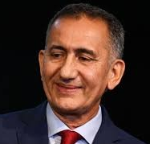
MINISTÉRIO DA INTEGRAÇÃO E DESENVOLVIMENTO REGIONAL
 |  | Ministro | gabinetegovernador@amapa.gov.br
 |  | (96) 99200-1212 "Zap"

 | Ministro
 | Waldez Góes
 | PDT/PA

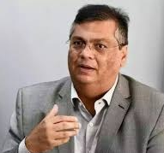
MINISTÉRIO DA JUSTIÇA E SEGURANÇA PÚBLICA
 |  | Ministro
 |  | (98) 99109-8032

 | Ministro | Assessora | agenda@flaviodino.com.br
 | Flávio Dino | Lorena (98) 99190-4631 | imprensa@flaviodinogmail.com
 | PSB/MA

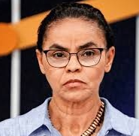
MINISTÉRIO DO MEIO AMBIENTE
 |  | Ministra
 |  | (61) 99688-0217

 | Ministra | Assessor Direto
 | Marina Silva | Tassius Fernanades (61) 99830- 1800 | Escritoriomarinasilva@gmail.com
 | REDE/AC

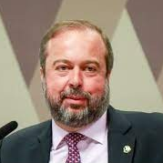
MINISTÉRIO DE MINAS E ENERGIA
 |  | Ministro
 |  | (31) 99647-6392

 | Ministro | Chefe de Gabinete
 | Alexandre Silveira | Maurício Renato de Souza | mauriciors@senado.leg.br
 | PSD/MG | (61) 98264-2626

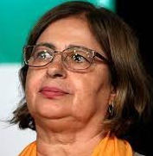
MINISTÉRIO DAS MULHERES
 |  | Ministra | cidagmulher@hotmail.com
 |  | (67) 99955-4114

 | Ministra
 | Cida Gonçalves
 | MS

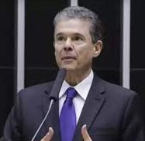
MINISTÉRIO DA PESCA
 |  | Ministro
 |  | (81) 99484-5555

 | Ministro | Assessores
 | André de Paula | Nádia Porto (61) 98417-4187
 | PSD/PE | Eduardo (61) 98151-3007 | eduardoofilho@gmail.com

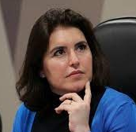
MINISTÉRIO DO PLANEJAMENTO
 |  | Ministra
 |  | (67) 99965-4033

 | Ministra
 | Simone Tebet | Chefe de Gabinete
 | MDB/MS | Jackeline Mousinho (61) 99100-7831 | jaquelin@senado.leg.br

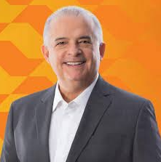
MINISTÉRIO DE PORTOS E AEROPORTOS
 |  | Ministro
 |  | (11) 99627- 6762

 | Ministro | Ajudante de Ordem
 | Márcio França | Coronel Terencio (11) 99450-8465
 | PSB/SP | Assessor | oraniergrande@gmail.com
 |  | Ranier (13) 99139-9927


MINISTÉRIO DE POVOS INDÍGENAS
 |  | Ministra | soniaguajajara@gmail.com
 |  | (99) 98819-4805

 | Ministra
 | Sônia Guajajara | Assessora
 | Psol/MA | Luana (61) 99171-0483

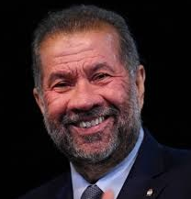
MINISTÉRIO DA PREVIDÊNCIA SOCIAL
 |  | Ministro
 |  | (21)99988-5909 "Zap"

 | Ministro
 | Carlos Lupi | Secretária
 | PDT/SP | Elizabeth (61) 99909- 3609 | ppbth@gmail.com

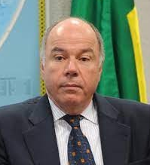
MINISTÉRIO DAS RELAÇÕES EXTERIORES
 |  | Ministro

 | Ministro
 | Mauro Vieira | Chefe de Gabinete
 | RJ | Ricardo Monteiro (61) 99647-7764 | Monteiro@itamaraty.gov.br

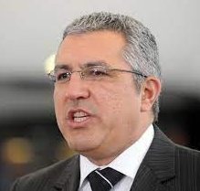
MINISTÉRIO DAS RELAÇÕES INSTITUCIONAIS
 |  | Ministro | padilha.alexandre@gmail.com
 |  | (11) 97581-4398 "Zap"

 | Ministro
 | Alexandre Padilha | Assessor
 | PT/SP | Alan (16) 99638-3997

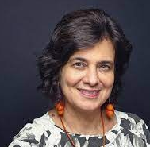
MINISTÉRIO DA SAÚDE
 |  | Ministra | Nísia.lima@fiocruz.br
 |  | (21) 99514-2036

 | Ministra
 | Nisia Trindade | Assessora
 | RJ | Márcia (61) 99877-0273

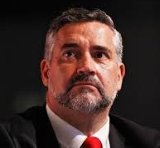
SECRETARIA DE COMUNICAÇÃO SOCIAL
 |  | Ministro | dep.paulopimenta@camara.leg.br
 |  | (61) 98124-9232

 | Ministro
 | Paulo Pimenta | Chefe de Gabinete
 | PT/RS | Magda (61) 98124-3348

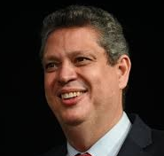
SECRETARIA GERAL
 |  | Ministro | marciocmacedo@yahoo.com.br
 |  | (79) 98818-1313 "Zap"

 | Ministro
 | Márcio Macêdo | Assessor
 | PT/SE | Pedro Lopes (61) 98127-0030


MINISTÉRIO DO TRABALHO
 |  | Ministro

 | Ministro
 | Luiz Marinho | Assessor Direto | raimundo.js@uol.com.br
 | PT/SP | Rai (11) 99978-2735 "Zap" 99978-7797

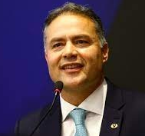
MINISTÉRIO DOS TRANSPORTES
 |  | Ministro | agendarenanfilho@gmail.com
 |  | (82) 98111-6184 "ZAP"

 | Ministro
 | Renan Filho
 | MDB/AL

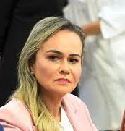
MINISTÉRIO DO TURISMO
 |  | Ministra | dwcarneiro@gmail.com
 |  | (21)99900-1545

 | Ministra
 | Daniela Carneiro | Assessor Direto
 | UNIÃO/RJ | Bento (21) 97983-8880

STF com Fotos
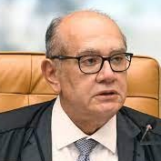
Ministro Gilmar Ferreira Mendes
Telefone do Gabinete
(61) 3217-4175 | Idade: | Aposentadoria
 | 67 Anos | 2030

 | Indicação Presidencial
E-Mail Institucional | Presidente Fernando Henrique Cardoso
audienciasgilmarmendes@stf.jus.br | 2020-11-05

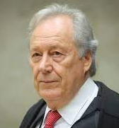
Ministro Enrique Ricardo Lewandowski
Telefone do Gabinete
(61) 3217-7901 | Idade: | Aposentadoria
(61) 3217-7905 | 74 Anos | 2023

 | Indicação Presidencial
E-Mail Institucional | Presidente Luiz Inácio Lula da silva
audiencia.mrl@stf.jus.br | 2006-03-16

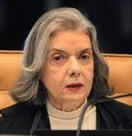
Ministra Cármen Lúcia Antunes Rocha
Telefone do Gabinete
(61) 3217-4348 | Idade: | Aposentadoria
(61) 3217-4618 | 68 Anos | 2029

 | Indicação Presidencial
E-Mail Institucional | Presidente Luiz Inácio Lula da silva
audienciagabcarmen@stf.jus.br | 2006-06-21

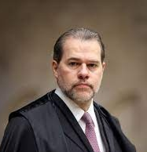
Ministro José Antonio Dias Toffoli
Telefone do Gabinete
(61) 3217-4102 | Idade: | Aposentadoria
 | 55 Anos | 2042

 | Indicação Presidencial
E-Mail Institucional | Presidente Luiz Inácio Lula da silva
gabmtoffoli@stf.jus.br | 2009-10-23

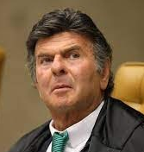
Ministro Luiz Fux
Telefone do Gabinete
(61) 3217-4372 | Idade: | Aposentadoria
(61) 3217-4702 | 69 Anos | 2042

 | Indicação Presidencial
E-Mail Institucional | Presidente Dilma Rousseff
gabineteluizfux@stf.jus.br | 2011-03-03

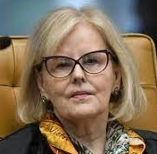
Ministra Rosa Maria Pires Weber (Presidente do STF)
Telefone do Gabinete
(61) 3217-4239 | Idade: | Aposentadoria
(61) 3217-4236 | 74 Anos | 2023

 | Indicação Presidencial
E-Mail Institucional | Presidente Dilma Rousseff
audienciasrw@stf.jus.br | 2011-12-19

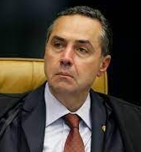
Ministro Luís Roberto Barroso (Vice-Presidente)
Telefone do Gabinete
(61) 3217-4323 | Idade: | Aposentadoria
 | 64 Anos | 2033

 | Indicação Prsidencial
E-Mail Institucional | Presidente Dilma Rousseff
audienciamlrb@stf.jus.br | 2013-06-26

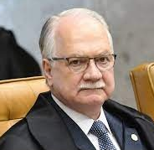
Ministro Luiz Edson Fachin
Telefone do Gabinete
(61) 3217-4133 | Idade: | Aposentadoria
 | 64 Anos | 2033

 | Indicação Prsidencial
E-Mail Institucional | Presidente Dilma Rousseff
gabineteedsonfachin@stf.jus.br | 2015-06-16

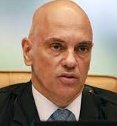
Ministro Alexandre de Moraes
Telefone do Gabinete
(61) 3217-4200 | Idade: | Aposentadoria
 | 54 Anos | 2043

 | Indicação Prsidencial
E-Mail Institucional | Presidente Michel Temer
gabmoraes@stf.jus.br | 2017-03-22

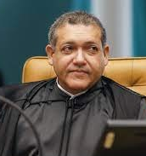
Ministro Kassio Nunes Marques
Telefone do Gabinete
(61) 3217-4789 | Idade: | Aposentadoria
 | 50 Anos | 2047

 | Indicação Prsidencial
E-Mail Institucional | Presidente Jair Bolsonaro
gmnm@stf.jus.br | 2020-11-05

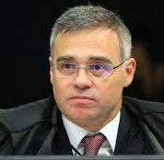
Ministro André Luiz de almeida Mendonça
Telefone do Gabinete
(61) 3217-4820 | Idade: | Aposentadoria
 | 50 Anos | 2047

 | Indicação Prsidencial
E-Mail Institucional | Presidente Jair Bolsonaro
agenda.gmalm@stf.jus.br | 2021-12-16

STF sem Foto
Ministro | Telefones | E-mails |  | Idade | Data Posse | Limite | Indicação
Gilmar Ferreira Mendes | (61) 3217-4175 | Memoriais | memoriaisgilmarmendes@stf.jus.br | 67 | 2002-06-20 | 2030 | Fernando Henrique Cardoso
 | (61) 3217-4189 | Audiências | audienciasgilmarmendes@stf.jus.br

Enrique Ricardo Lewandowski | (61) 3217-7901 | Convites | gabinete.mrl@stf.jus.br | 74 | 2006-03-16 | 2023 | Luiz Inácio Lula da Silva
 | (61) 3217-7905 | Audiências | gabinete.mrl@stf.jus.br

Cármen Lúcia Antunes Rocha | (61) 3217-4348 | Memoriais | memorialgabcarmen@stf.jus.br | 68 | 2006-06-21 | 2029 | Luiz Inácio Lula da Silva
 |  | Audiências | audienciagabcarmen@stf.jus.br
 | (61) 3217-4618 | Convites | convitegabcarmen@stf.jus.br
 |  | Demais Assuntos | gabcarmen@stf.jus.br

José Antonio Dias Toffoli | (61) 3217-4102 | Institucional | gabmtoffoli@stf.jus.br | 55 | 2009-10-23 | 2042 | Luiz Inácio Lula da Silva

Luiz Fux | (61) 3217-4372 | Memoriais | memoriais.gabineteluizfux@stf.jus.br | 69 | 2011-03-03 | 2028 | Dilma Rousseff
 | (61) 3217-4702 | Audiências e Convites | gabineteluizfux@stf.jus.br

(61) 3217-4239
(61) 3217-4236
Rosa Maria Pires Weber |  | Memoriais | memoriaisrw@stf.jus.br | 74 | 2011-12-19 | 2023 | Dilma Rousseff
 |  | Audiências | audienciasrw@stf.jus.br
 |  | Convites | convites-minrosaweber@stf.jus.br

Luís Roberto Barroso | (61) 3217-4323 | Memoriais e Audiências | audienciamlrb@stf.jus.br | 64 | 2013-06-26 | 2033 | Dilma Rousseff
 |  | Convites | gabmlrb@stf.jus.br

Luiz Edson Fachin | (61) 3217-4133 | Memoriais e Audiências | gabineteedsonfachin@stf.jus.br | 64 | 2015-06-16 | 2033 | Dilma Rousseff

Alexandre de Moraes | (61) 3217-4200 | Memoriais | memoriaisgmam@stf.jus.br | 54 | 2017-03-22 | 2043 | Michel Temer
 |  | Audiências e Convites | gabmoraes@stf.jus.br

Kassio Nunes Marques | (61) 3217-4789 | Memoriais e Audiências | gmnm@stf.jus.br | 50 | 2020-11-05 | 2047 | Jair Bolsonaro

André Luiz Almeida Mendonça | (61) 3217-4820 | Memoriais | secretaria.gmalm@stf.jus.br | 50 | 2021-12-16 | 2047 | Jair Bolsonaro
 |  | Audiências e Convites | agenda.gmalm@stf.jus.br

